修改
宁波品秀美容科技有限公司 宁波高新区江南路1528号高新科技广场2号楼10楼 电话：0574-27889688 传真：0574-27889655 sales@hair-brushes.com lucky@jsiu.com
订单
供货商： | 阳江骏业工贸有限公司 |  |  |  | 订单号 | B10-MJB2-BK2
电话： | 13702802466 |  |  |  | 日期 | 2025年09月03日
联系人： | 莫小姐 |  |  |  | 订单安排人 | 孙诚昱
产品编号 | 产品图片 | 描述 | 数量/个 | 单价 | 金额 | 包装方式
B10-MJB2-BK2 | 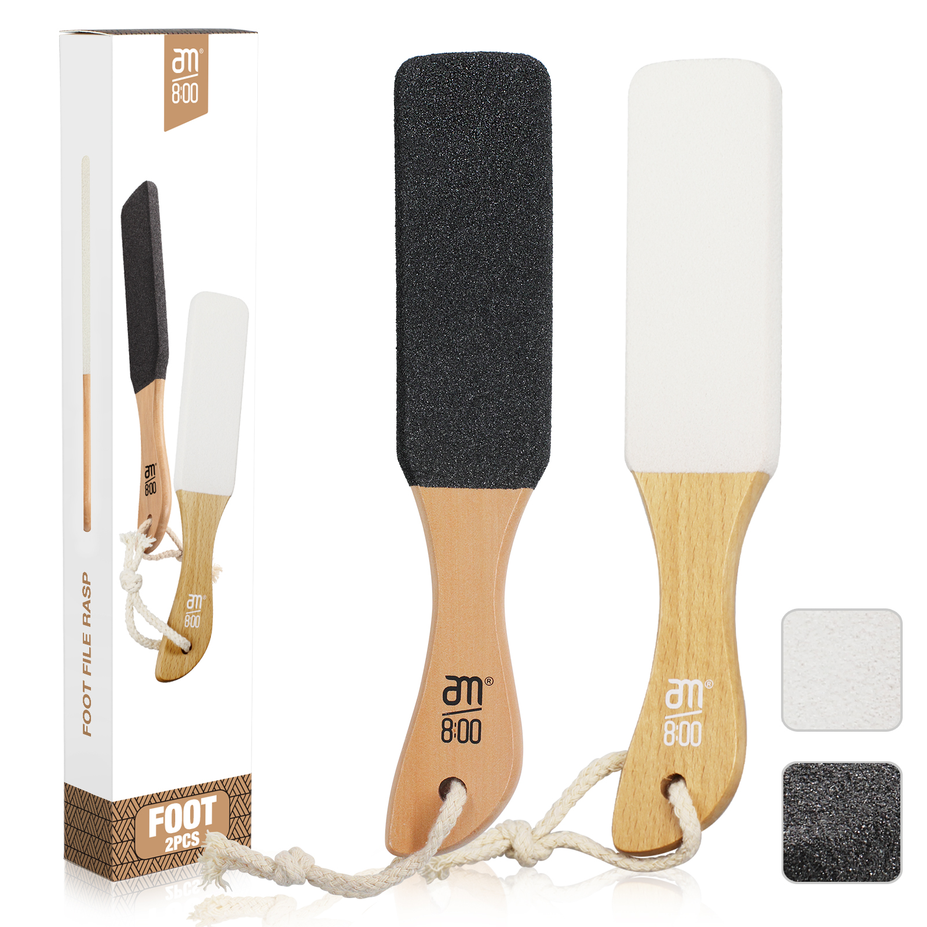 | 榉木，白色砂砾，产品尺寸26*5*1.1cm，移印logo：am800，头部过热收缩 2个入纸盒，60盒一外箱送指定货代，外箱用3瓦加固！无需内盒，直接入外箱！ | 0PCS | ¥5.90

 | 以上价格含税运含包装
进仓地址： | 广东省阳江市江城区城东街道随垌工业区骏业厂
付款方式: | 付款方式：甲方验完货，确认完成后 乙方开增值税发票，甲方支付全款金额，乙方安排发货 |  |  |  | 色卡 | Logo
交货时间: | 2025年10月18日
箱规:
产前确认样:
出货样:
注意事项:
价格含税运，广州进仓
注意产品的表面打磨和湿度控制!!!!湿度<16
头部喷砂平整均匀，不可以有明显凹凸 < 1%
每个产品头部过热收缩，！
产品包材和小卡片我司提供，其余贵司采购
外箱要贴货代标签+FBA条码，不要贴错，货代标签和FBA出货前4天提供出货前2天需要贴好

 | 宁波品秀美容科技有限公司 |  |  | 阳江骏业工贸有限公司
 | ---------------------- |  |  | ----------------------

